シーケンス図
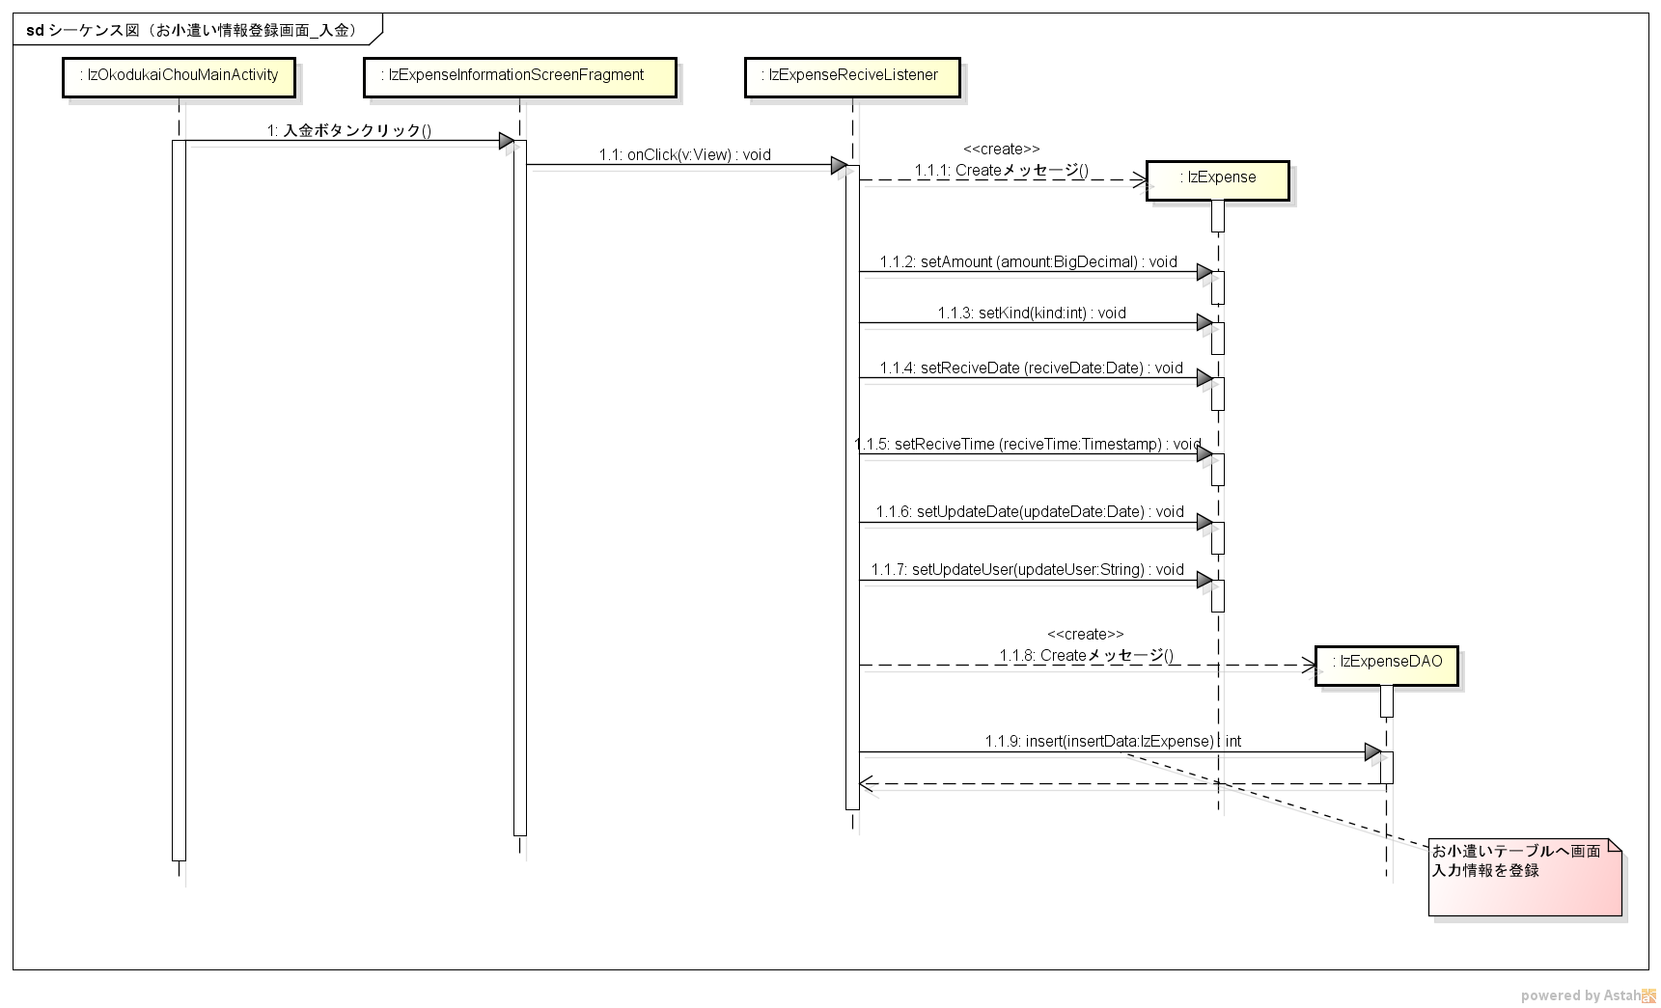
シーケンス図 | シーケンス名 | お小遣い情報登録画面_入金

